6079-2
工程款支付证书 |  |  |  |  |  |  |  |  |  |  |  |  |  |  | 本次
工程名称 |  | 黄大村国前水泥路修建工程 |  |  |  |  |  |  |  |  | 档案编号 |  | CD2016-066-（5）
合同金额 |  | 137,000.00 |  |  |  | 中标日期 | 2016.10.21 |  |  |  | 合作单位 |  | 吴瑞祥13966985199 |  | CD2016-066-（5） | 153 | 6079 | 黄大村国前水泥路修建工程 | 2016.10.21 | 137000.00 | 30日历天 | 宿松县 破凉镇 | 宿松公司吴瑞祥13966985199 | 吴瑞祥13966985199 | 议标
决算金额 |  | 161,272.73 |  |  |  | 竣工日期 |  |  |  |  | ERP编号 |  | 6079
序号 | 工程款到账 |  |  | 开票情况 |  | 成本发票 | 扣管理费 |  | 代扣税金 |  | 其他扣款 |  | 实际支付
 | 日期 | 账户 | 金额 | 日期 | 金额 | 金额 | 比例 | 金额 | 税率 | 金额 | 金额 | 备注 | 户名 | 金额
1 | 2017-01-24 | 中 | 95,000.00 | 2017-01-22 | 95,000.00 |  |  | 0.00 | 增值税及附加 | 0.00 | 500.00 | 2017.1.17办理外经证费用500 |  | 94,500.00 | 67000.00 | 宿松县破凉镇黄大村朱垅水泥路工程
 |  |  |  |  |  |  |  |  |  |  |  |  |  |  | 50000.00 | 宿松县破凉镇黄大村梨园水泥路工程
 | 本次 |  |  |  |  |  |  |  |  |  |  |  |  |  | 191000.00 | 宿松县破凉镇黄大村东塔水泥路工程
2 | 2018-12-19 | 中 | 34,000.00 | 2018-11-28 | 34,000.00 |  | 年费内 | 0.00 | 增值税及附加 | 2,720.00 | 2,000.00 | 损失准备金 | 12材料 | 28,780.00 | 34000.00 | 宿松县破凉镇黄大村国前水泥路工程
 |  | 6078~6081共到帐34.2万 |  |  |  |  |  |  | 2017.12.19办理涉税事项报告表费用500 |  | 500.00

 |  |  |  |  |  |  |  |  |  |  |  |  |  |  | 1、 | 中标通知书、施工合同原件在合肥；竣工验收报告原件在庐江 |  |  |  |  | 2、此次借条已提供 。？

 |  |  |  |  |  |  |  |  |  |  |  |  |  |  |  |  | 松县破凉镇黄大村东塔19569；
 |  |  |  |  |  |  |  |  |  |  |  |  |  |  |  |  | 宿松县破凉镇黄大村梨园7808；
 |  |  |  |  |  |  |  |  |  |  |  |  |  |  |  |  | 宿松县破凉镇黄大村国前5739；
合计 |  | - | 129,000.00 | - | 129,000.00 | 0.00 | - | 0.00 | - | 2,720.00 | 3,000.00 | - |  | 123,280.00 | #REF! |  | 宿松县破凉镇黄大村朱垄6806.21；
本次支付金额 |  | 28,780.00 |  |  | 0.00 |  |  | 吴瑞祥 建设银行宿松孚玉支行 6236 6816 8000 0895 689 |  |  |  |  |  |  | 完工证明？
 |  |  |  |  | 28,780.00 |  |  | 详见报销单据
申请部门 意见 |  | 交工证书和内部承包协议及东塔水泥路施工合同（含路基合同）原件在庐江；议标均无中标通知；无项目印章，所需资料用章均在宿松办事处盖的公章 |  |  |  |  |  | 项目管理 意见 |  | 何总、朱总已同意支付（附表背面截图）。
财务初审 意见 |  |  |  |  |  |  |  | 财务审核 意见
质安初审 意见 |  |  |  |  |  |  |  | 质安稽查 意见
总经理审批 |  |  |  |  |  |  |  | 董事长审批

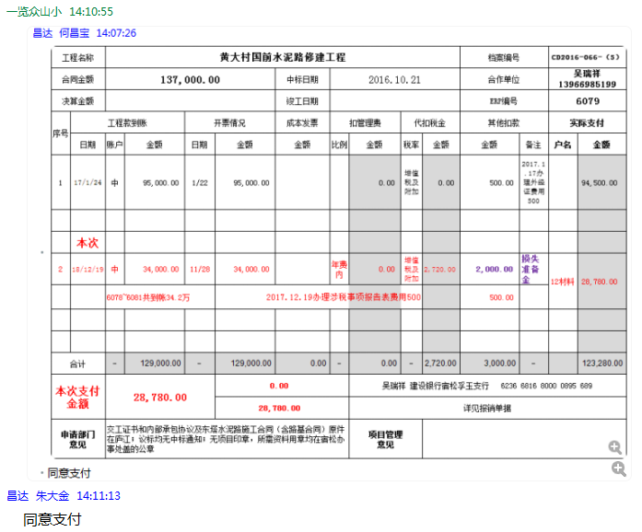

3
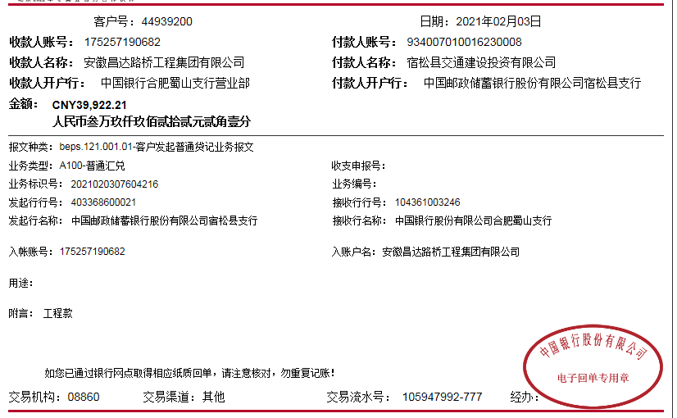
工程款支付证书 |  |  |  |  |  |  |  |  |  |  |  |  |  |  | 本次
工程名称 |  | 黄大村国前水泥路修建工程 |  |  |  |  |  |  |  |  | 档案编号 |  | CD2016-066-（5）
合同金额 |  | 137,000.00 |  |  |  | 中标日期 | 2016.10.21 |  |  |  | 合作单位 |  | 吴瑞祥13966985199 |  | CD2016-066-（5） | 153 | 6079 | 黄大村国前水泥路修建工程 | 2016.10.21 | 137000.00 | 30日历天 | 宿松县 破凉镇 | 宿松公司吴瑞祥13966985199 | 吴瑞祥13966985199 | 议标
决算金额 |  | 161,272.73 |  |  |  | 竣工日期 |  |  |  |  | ERP编号 |  | 6079
序号 | 工程款到账 |  |  | 开票情况 |  | 成本发票 | 扣管理费 |  | 代扣税金 |  | 其他扣款 |  | 实际支付
 | 日期 | 账户 | 金额 | 日期 | 金额 | 金额 | 比例 | 金额 | 税率 | 金额 | 金额 | 备注 | 户名 | 金额
1 | 2017-01-24 | 中 | 95,000.00 | 2017-01-22 | 95,000.00 |  |  | 0.00 | 增值税及附加 | 0.00 | 500.00 | 2017.1.17办理外经证费用500 |  | 94,500.00 | 67000.00 | 宿松县破凉镇黄大村朱垅水泥路工程
 |  |  |  |  |  |  |  |  |  |  |  |  |  |  | 50000.00 | 宿松县破凉镇黄大村梨园水泥路工程
 |  |  |  |  |  |  |  |  |  |  |  |  |  |  | 191000.00 | 宿松县破凉镇黄大村东塔水泥路工程
2 | 2018-12-19 | 中 | 34,000.00 | 2018-11-28 | 34,000.00 |  | 年费内 | 0.00 | 增值税及附加 | 2,720.00 | 2,000.00 | 损失准备金 | 12材料 | 28,780.00 | 34000.00 | 宿松县破凉镇黄大村国前水泥路工程
 |  | 6078~6081共到帐34.2万 |  |  |  |  |  |  | 2017.12.19办理涉税事项报告表费用500 |  | 500.00

3 | 2021-02-03 | 中 | 5,739.00 |  |  |  | 年费内 | 0.00 |  | 535.61 | -2,000.00 | 退损失准备金 | 宿松县梓昊建材经营部 | 5,739.00
 |  |  |  |  |  |  |  |  |  |  | 50.00 | 转账费 | 吴瑞祥 | 1,414.39

 |  |  |  |  |  |  |  |  |  |  |  |  |  |  | 1、 | 中标通知书、施工合同原件在合肥；竣工验收报告原件在庐江 |  |  |  |  | 2、此次借条已提供 。？

 |  |  |  |  |  |  |  |  |  |  |  |  |  |  |  |  | 松县破凉镇黄大村东塔19569；
 |  |  |  |  |  |  |  |  |  |  |  |  |  |  |  |  | 宿松县破凉镇黄大村梨园7808；
 |  |  |  |  |  |  |  |  |  |  |  |  |  |  |  |  | 宿松县破凉镇黄大村国前5739；
合计 |  | - | 134,739.00 | - | 129,000.00 | 0.00 | - | 0.00 | - | 3,255.61 | 1,050.00 | - |  | 130,433.39 | #REF! |  | 宿松县破凉镇黄大村朱垄6806.21；
本次支付金额 |  | 7,153.39 |  |  | 0.00 |  |  | 吴瑞祥 建设银行宿松孚玉支行 6236 6816 8000 0895 689 |  |  |  |  |  |  | 完工证明？
 |  |  |  |  | 7,153.39 |  |  | 详见报销单据
申请部门 意见 |  | 交工证书和内部承包协议及东塔水泥路施工合同（含路基合同）、审计原件在庐江；议标均无中标通知；无项目印章，所需资料用章均在宿松办事处盖的公章 |  |  |  |  |  | 项目管理 意见
财务初审 意见 |  |  |  |  |  |  |  | 财务审核 意见
质安初审 意见 |  |  |  |  |  |  |  | 质安稽查 意见
总经理审批 |  |  |  |  |  |  |  | 董事长审批

